Sheet1
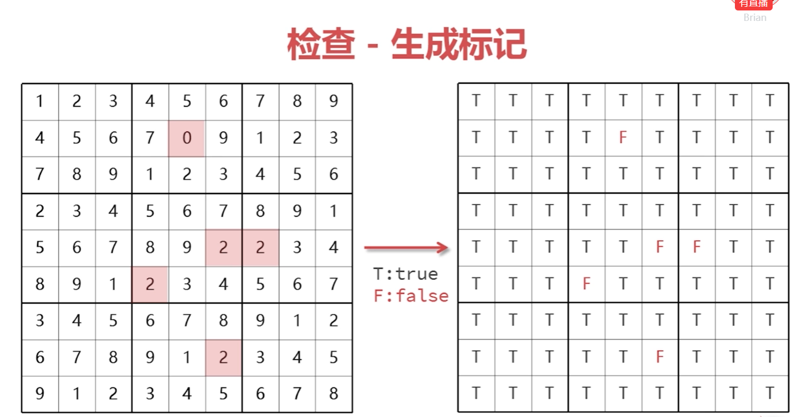
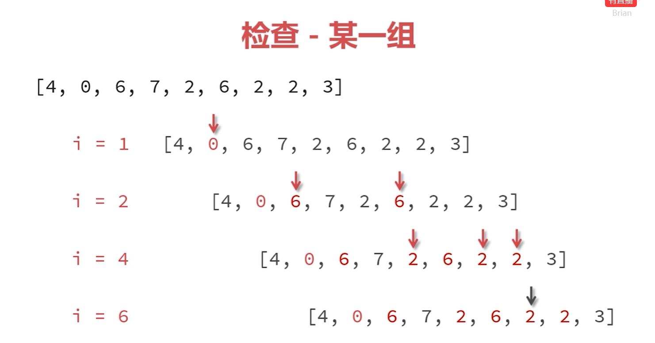
 |  |  |  |  |  | 数独游戏

 |  |  |  |  |  |  |  |  |  |  |  |  | 1 | 2 | 3
 |  |  |  |  |  |  |  |  |  |  |  |  | 4 | 5 | 6
 |  |  |  |  |  |  |  |  |  |  |  |  | 7 | 8 | 9
 |  |  |  |  |  |  |  |  |  |  |  |  |  | 清除

 |  |  |  |  |  |  |  |  |  |  |  |  | 点击数字直接选用该数字，点击清除按钮清除选中的数字，游戏操作面板后弹出数据字选项面板，橙色为暂时选中，绿色为确定要选的数字

 |  |  |  |  |  |  | 检查 |  | 重置 |  | 清理 | 重建

 |  |  |  |  |  | 游戏操作面板

 |  |  |  |  | 检查： 检查是否成功完成本局游戏
 |  |  |  |  | 重置: 重置至本局起始状态
 |  |  |  |  | 清理: 清除错误标记
 |  |  |  |  | 重建：放弃当前局，新开一局

 |  |  | 数据结构：
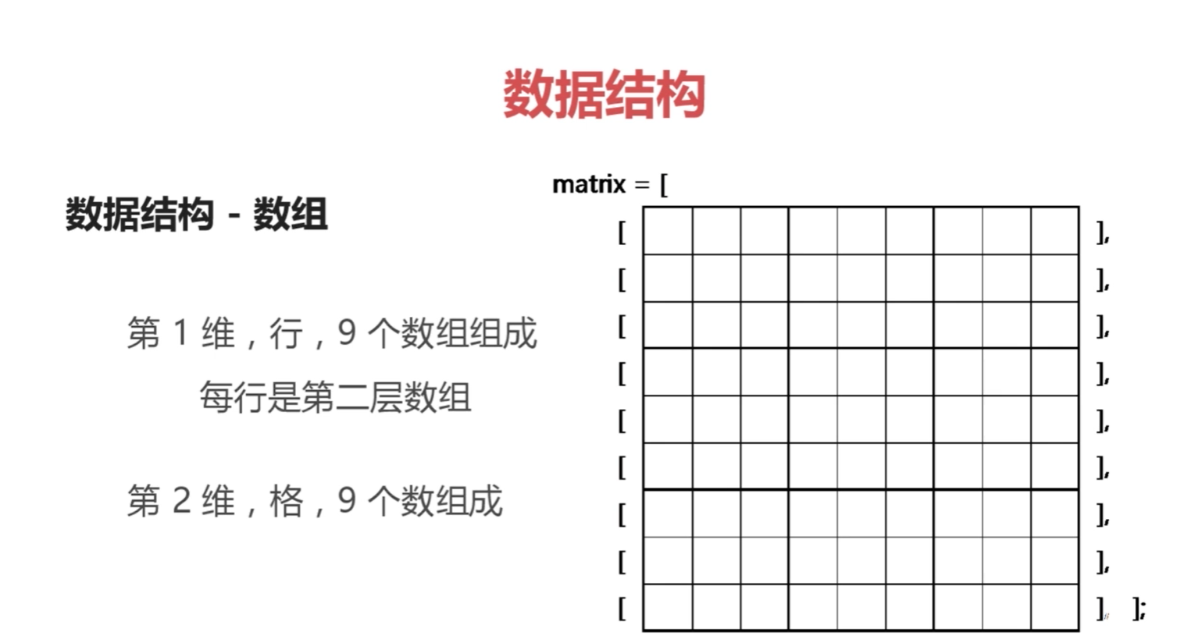

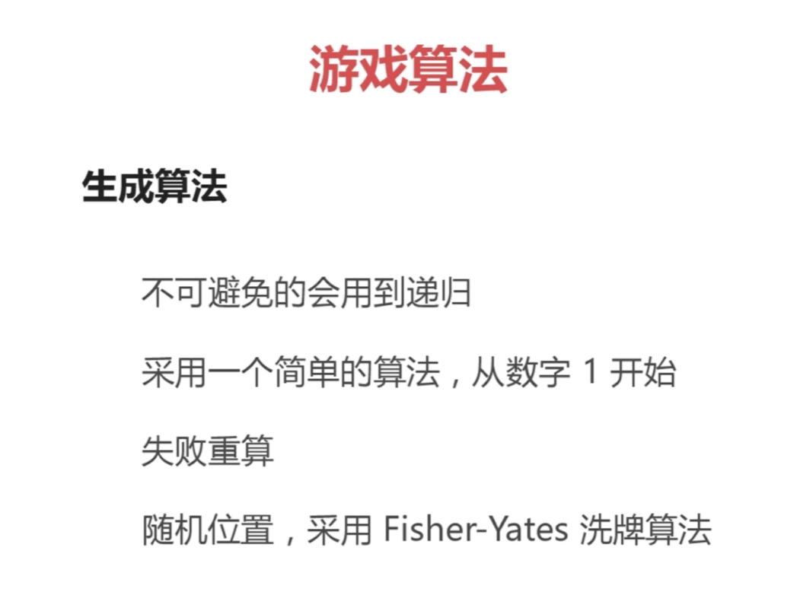

洗牌算法 |  | [0] | [1] | [2] | [3] | [4] | [5] | [6] | [7] | [8]
 | Row | 0 | 1 | 2 | 3 | 4 | 5 | 6 | 7 | 8 |  | 备注：红色表示当前项，带边框表示随机选中项
 |  | 6 | 1 | 2 | 3 | 4 | 5 | 0 | 7 | 8
 |  | 6 | 5 | 2 | 3 | 4 | 1 | 0 | 7 | 8
 |  | 6 | 5 | 2 | 3 | 4 | 1 | 0 | 7 | 8
 |  | 6 | 5 | 2 | 7 | 4 | 1 | 0 | 3 | 8
 |  | 6 | 5 | 2 | 7 | 8 | 1 | 0 | 3 | 4
 |  | 6 | 5 | 2 | 7 | 8 | 0 | 1 | 3 | 4
 |  | 6 | 5 | 2 | 7 | 8 | 0 | 3 | 1 | 4
 |  | 6 | 5 | 2 | 7 | 8 | 0 | 3 | 4 | 1

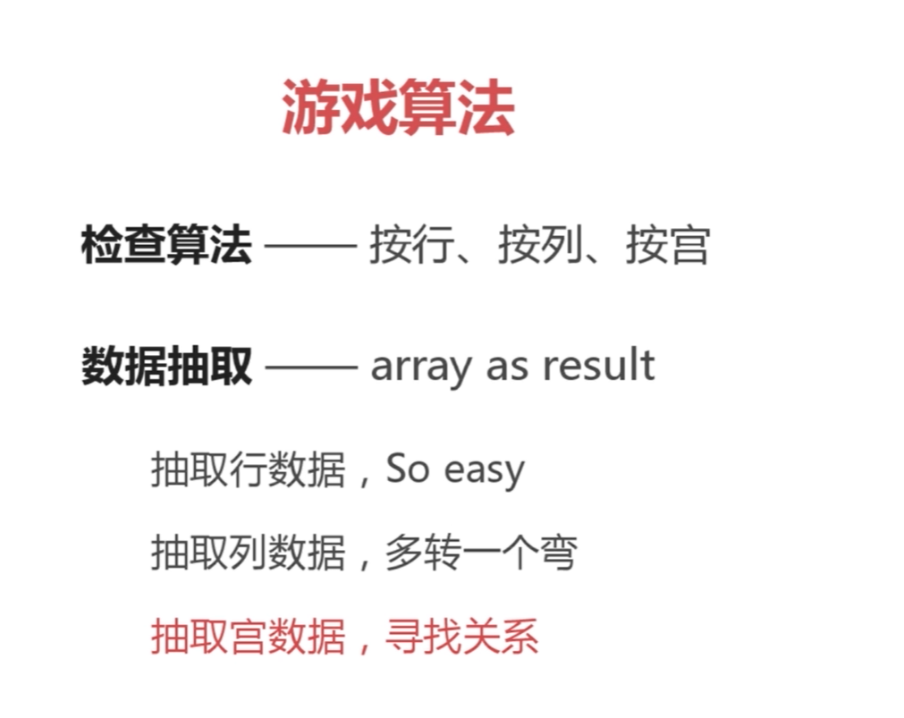
检查算法

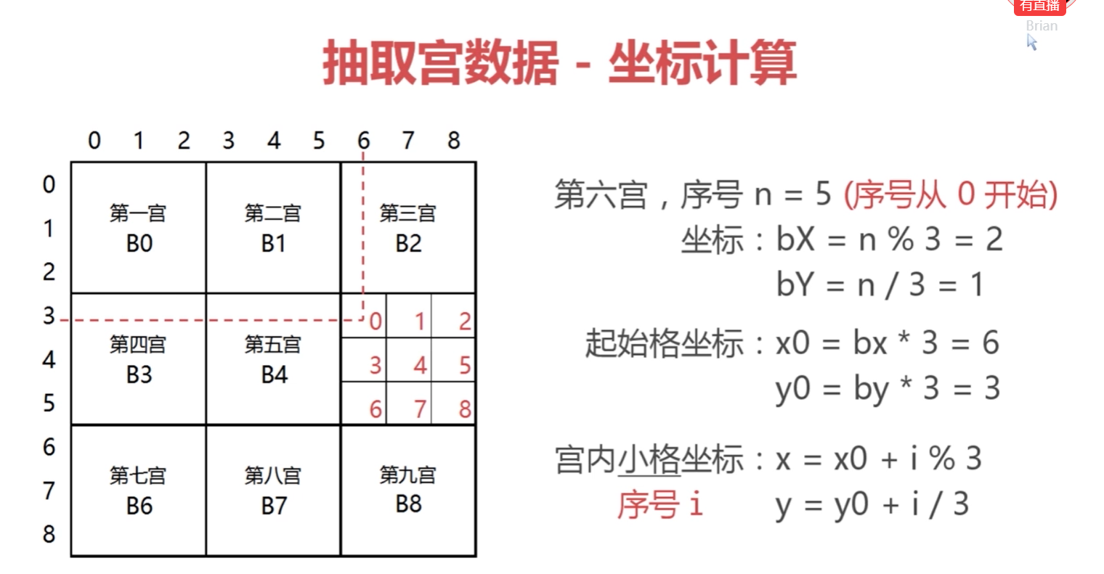
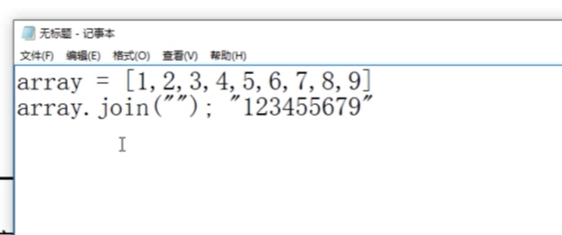

第三章
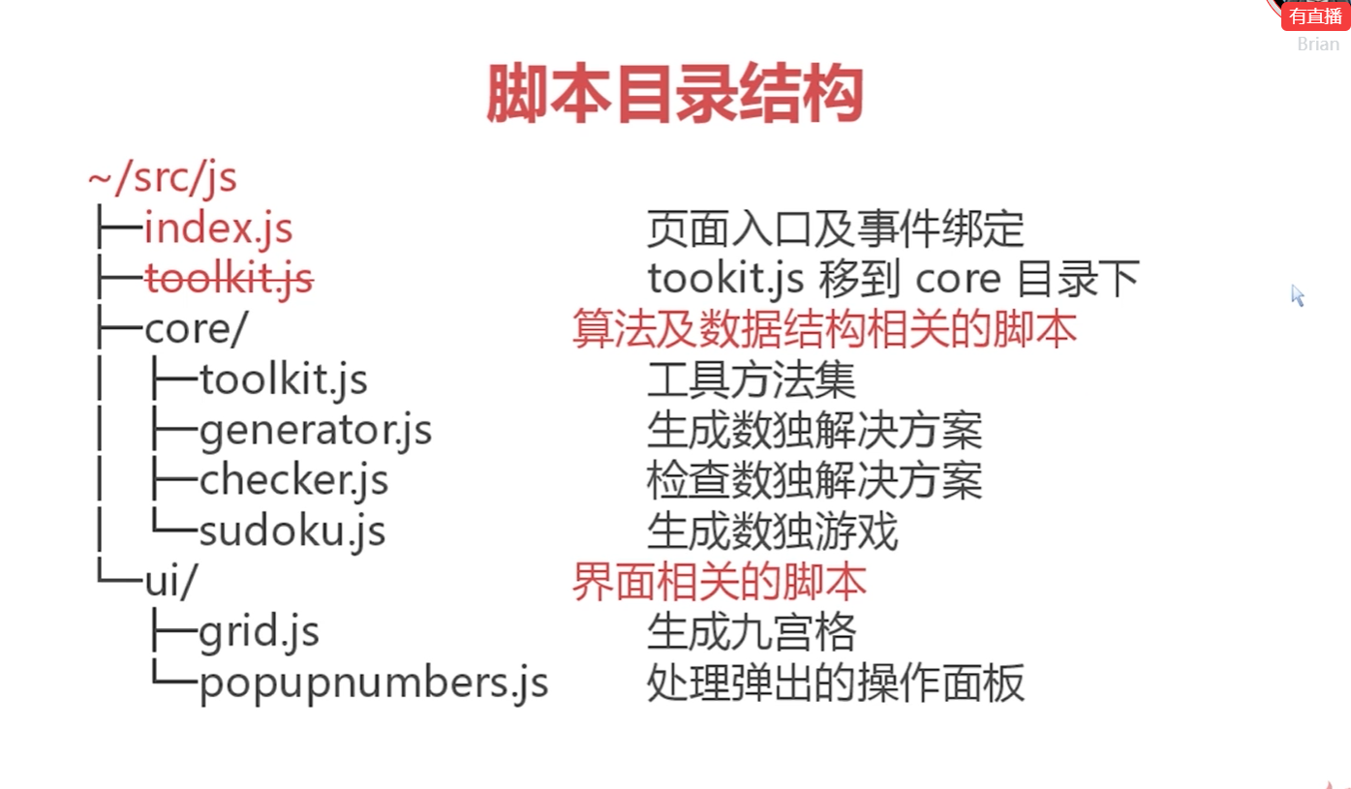

生成独数解决方案

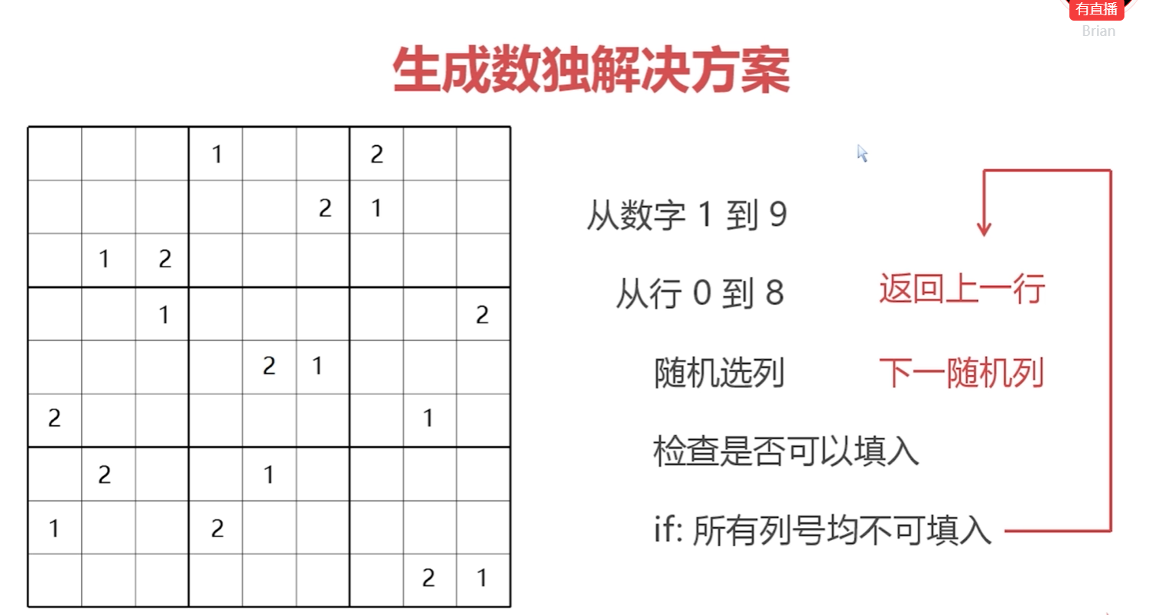

生成数独解决方案 - 简单方案

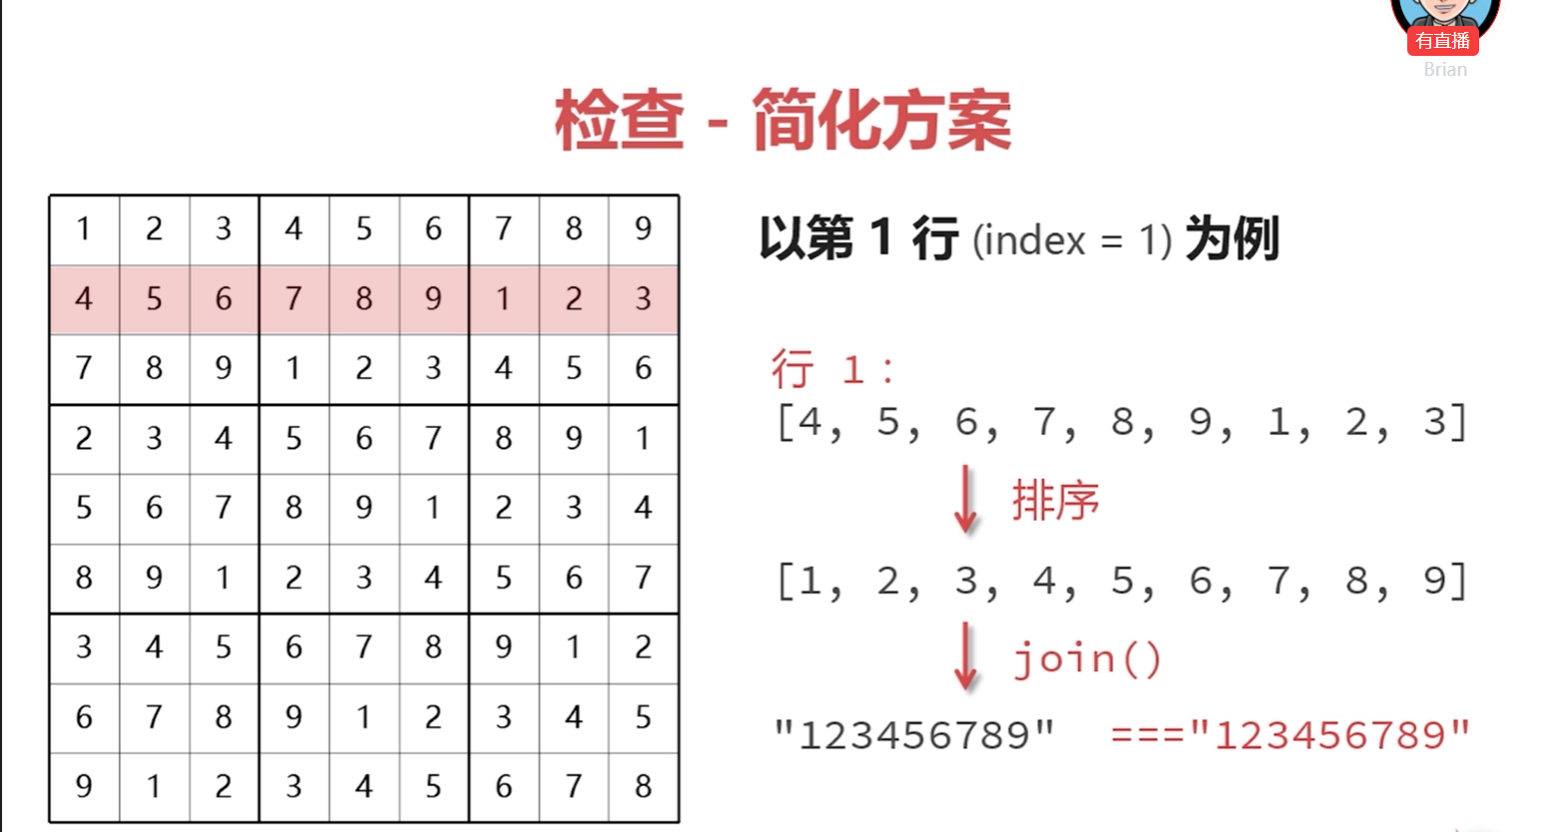

检查生成标记

